Plantilla Casos de Prueba
 |  |  |  |  |  |  | Plantilla de pruebas de Software

 |  |  |  |  |  |  | Responsables: Camilo Cruz
Sistema de Control de inventario El Alfa
 |  |  |  |  |  |  | Analisis y Desarrollo de Sistemas de Informacion
 |  |  |  |  |  |  | Año: 2021
Id | Caso de Prueba | Descripción | Precondiciones | Fecha | Pasos / Sub proceso | Funcionalidad / Característica | Resultados | Requerimientos de Ambiente de Pruebas | Procedimientos especiales requeridos | Dependencias con otros casos de Prueba | Información para el Seguimiento
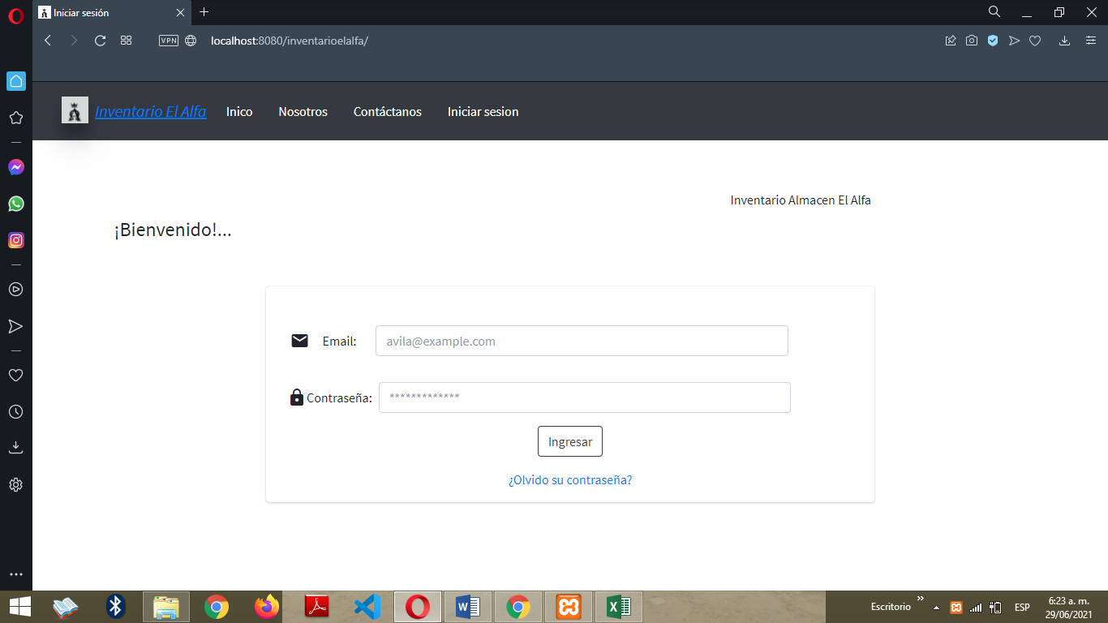
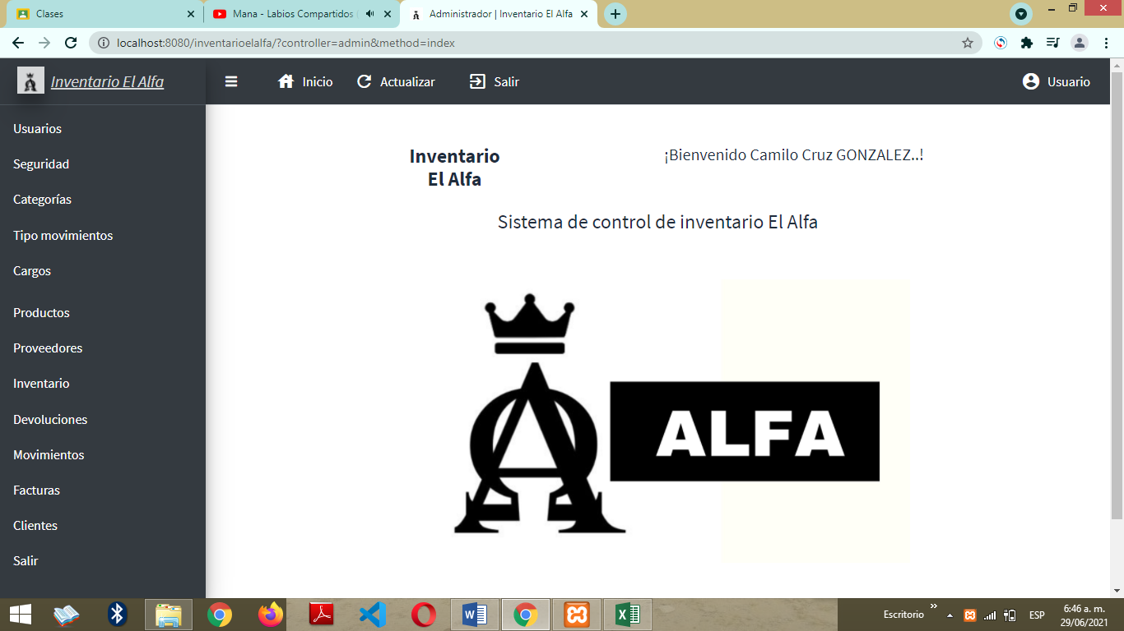
 |  |  |  |  |  |  |  |  |  |  | Resultado Obtenido | Estado | Última Fecha de Estado | Observaciones
1 | RF02 Login. | El sistema debe permitir Iniciar Sesión (Login), con el objetivo de ingresar a la plataforma. | 1. El administrador o personal a cargo ingresa la información solicitada en pantalla. 2. El Sistema verifica el email, contraseña y concede o deniega el acceso. 3. El administrador o personal a cargo no podrá ingresar si no se encuentra registrado. | 29/06/2021 hora: 6:45 | Se gestiona la pagina de iniciar Sesion donde se muestra el formulario solicitando los siguientes datos: Email, Contraseña; Regla de Negocio El Administrador es el encargado de gestionar y registrar los perfiles de los usuarios dandole correo y contraseña para ingresar al aplicativo, donde ese usuario puede cambiar sus credenciales de inicio de sesion. | Debe permitir el acceso a los usuarios, en caso que se ingrese un correo no registrado en el sistema marcara un mensaje "Correo Erroneo, Accseso Denegado".2.En segunda Accion si se ingresa mal la contraseña arrojara un mensaje " Introduciste mal la contraseña intenta nuevamente". 3.El Administrador puede dejar inactiva una cuenta de un usuario lo que permite en el control de sesion el acceso denegado a las credenciales registradas en el formulario, mostrando al usuario el mensaje "Usuario Inactivo, No tienes acceso". 4. Finalmente el control de registrar la url en otra pagina y permitir la destruccion de la sesion. | 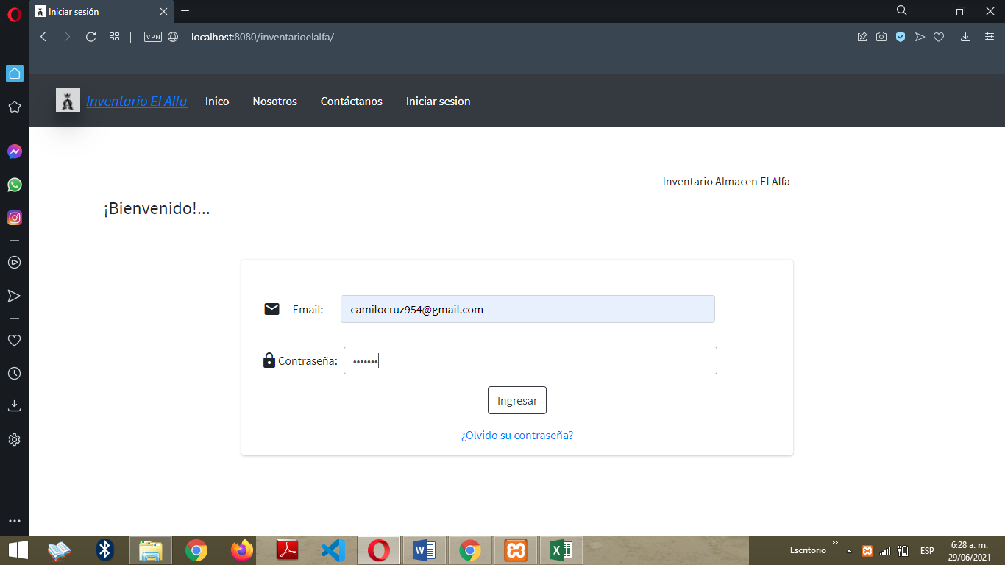 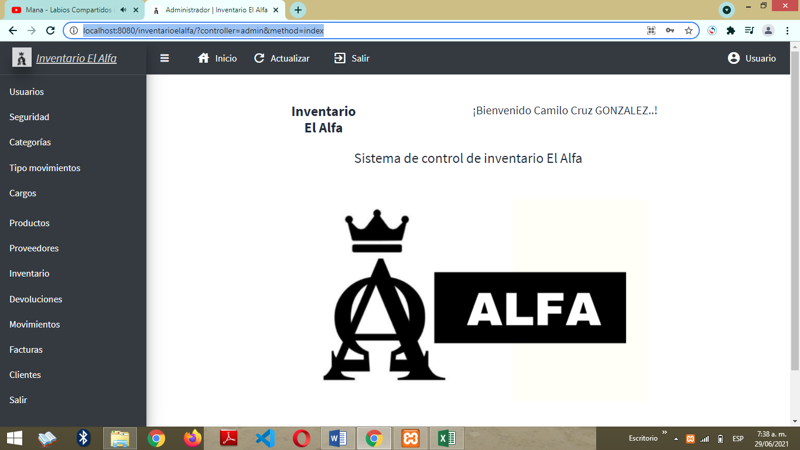 | Se elabora la ejecucion de la prueba de software desde la maquina local, elaborando la insercion de datos y ejecucion previa para respectivo analisis. | No Aplica. | RF01 Registro. | Responde favorablemente al requerimiento planteado por el cliente. | Funcional, Aprobado. | 2021-06-28 | El caso de prueba de Inicio de sesion se comporta eficientemente al control de entradas de datos y la respuesta adecuada a la evaluacion , control , monitotero, analisis de los registros guardados en el sistema, para generar acceso o denegarlo por cualquier error de credenciales o por usuario inactivo mostrando los mensajes de alerta adecuados .

2 | RF03 Recuperar Contraseña. | El sistema debe permitir recuperar Contraseña. | 1. Si el administrador o personal a cargo se le olvida la contraseña para generar ingreso, el sistema permitirá recuperar contraseña. 2. El sistema solicitara el correo registrado y enviara al apartado de generar nueva contraseña para tener acceso al sistema. | 29/06/2021 hora: 6:45 pm | Se posiciona en el apartado olvido contraseña un click lo dirige a encuentra tu cuenta solicita el correo registrado en el sistema en este caso ingresamos camilocruz43@gmail.com damos click en el boton buscar y nos dirige a responder la pregunta de seguridad que establecio el usuario para cambiar contraseña le da validar y lo remite a cambiar contraseñas, para asegurar que las contraseñas esten correctas marcara un mensaje "Las contraseñas no coinciden" y desaparecera hasta que coincidan, damos continuar dando resultado mensaje "Contraseñas modificadas con exito". | Debe estar siempre habilitada la caracteristica de cambiar la contraseña por motivos de olvido o circunstancias parecidas, en caso dado que no se encuentre correo habilitado o registrado en el sistema y algun usuario no ajeno al aplicativo quiera escanear o evaluar el area de recuperar contraseña el sistema muestra el siguiente mensaje"Correo electrónico no encontrado, ¡Intentalo nuevamente!" finalizando asi el acercamiento de funcionabilidad de restablecer contraseña. | 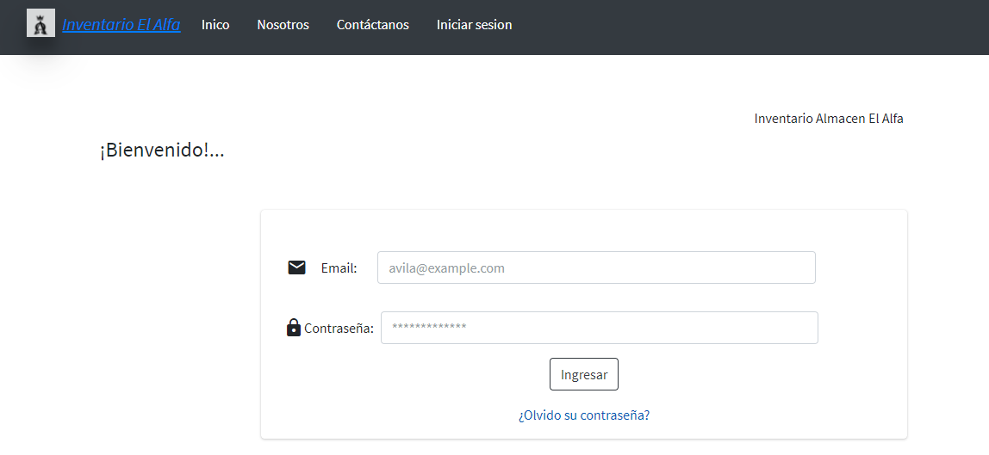 | Se elabora la ejecucion de la prueba de software desde la maquina local, elaborando la insercion de datos y ejecucion previa para respectivo analisis. | No Aplica. | RF02 Login. | Responde favorablemente al requerimiento planteado por el cliente. | Funcional, Aprobado. | 2021-06-28 | El caso de prueba de Olvidar Contraseña se comporta eficientemente al control de entradas de datos y la respuesta adecuada a la evaluacion , control , monitotero, analisis de los registros guardados en el sistema.

